Diagramas
Diagramas

Diagrama COM
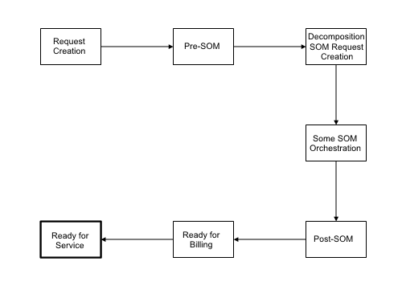

Diagrama SOM
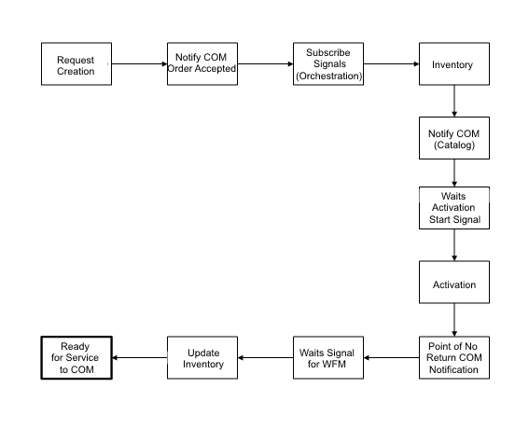

Diagrama de Estado COM

Diagrama de Estado SOM

Observações e/ou Detalhamento dos Diagramas

